Лист1
+1 | +2 | *2 |  | >41
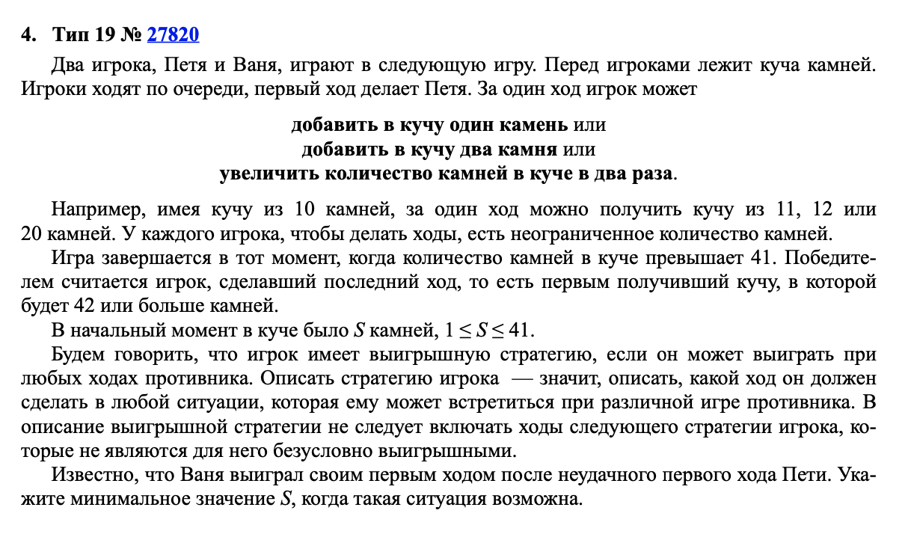

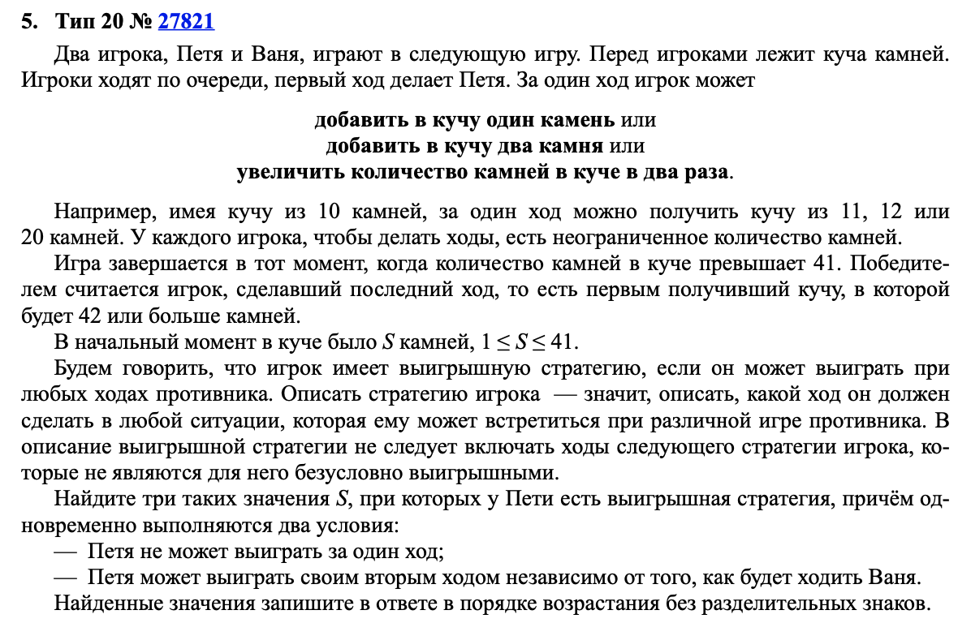
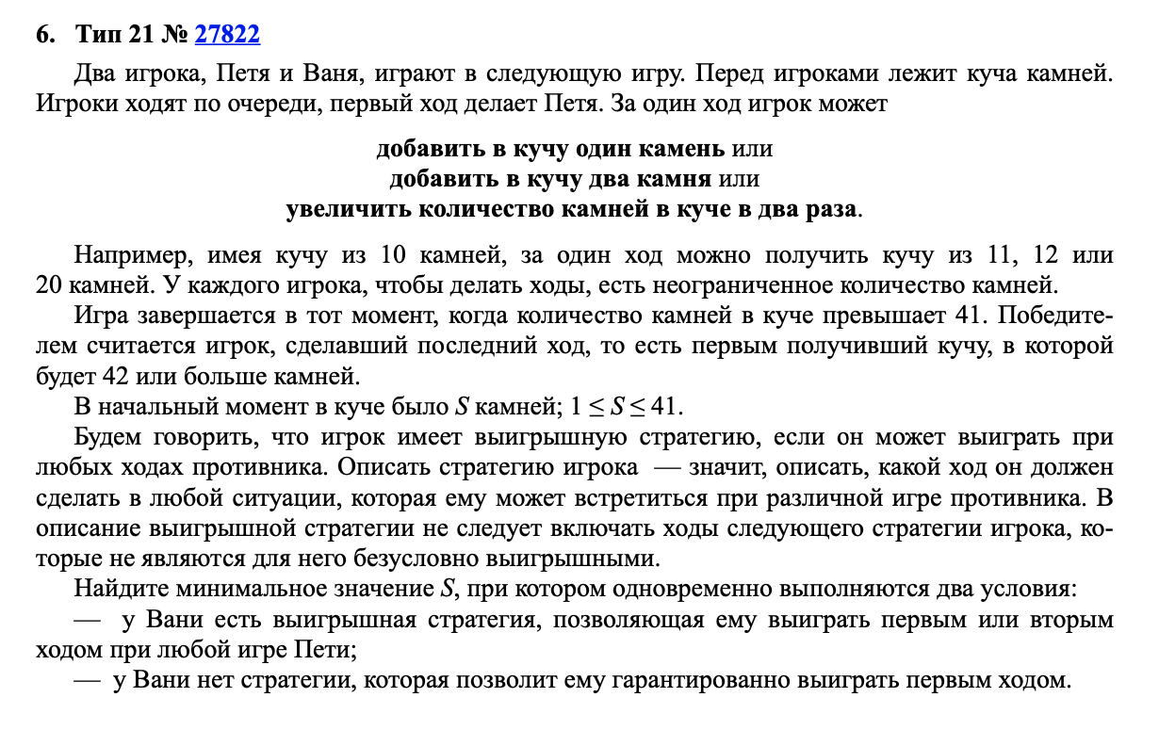
 | Петя | Ваня
11 | 12 | 24 |  |  | 11
 | 13 | 26
 | 22 | 44

 | Петя | Ваня | Петя
19 | 20 | 21 | 42 |  | 101819
 |  | 22 | 44
 |  | 40 | 80
 | 21 | 22 | 44
 |  | 23 | 46
 |  | 42 | 84
 | 38 | 39 | 78
 |  | 40 | 80
 |  | 76 | 152

 |  |  |  |  | 17

 | Петя | Ваня | Петя | Ваня |  | Петя | Ваня | Петя | Ваня | Петя | Ваня | Петя | Ваня
17 | 18 | 19 | 20 | 40 |  | 19 | 20 | 21 | 42 | 34 | 35 | 36 | 72
 |  |  | 21 | 42 |  |  |  | 22 | 44 |  |  | 37 | 74
 |  |  | 38 | 76 |  |  |  | 40 | 80 |  |  | 70 | 140
 |  | 20 | 21 | 42 |  |  | 21 | 22 | 44 |  | 36 | 37 | 74
 |  |  | 22 | 44 |  |  |  | 23 | 46 |  |  | 38 | 76
 |  |  | 40 | 80 |  |  |  | 42 | 84 |  |  | 72 | 144
 |  | 36 | 37 | 74 |  |  | 38 | 39 | 78 |  | 68 | 69 | 138
 |  |  | 38 | 76 |  |  |  | 40 | 80 |  |  | 70 | 140
 |  |  | 72 | 144 |  |  |  | 76 | 152 |  |  | 136 | 272

